Site Admin
BẢNG GHI CHÚ VẤN ĐỀ/ ĐỀ XUẤT SITE ADMIN

STT | NGUỒN | LINK | TÍNH NĂNG | VẤN ĐỀ | MINH HOẠ | ĐỀ XUẤT GIẢI PHÁP | TÌNH TRẠNG | GHI CHÚ
1 | Course & lesson management >> TOEIC | http://stg-admin-espeak.fractal.vn/course-management/Toeic/unit/dcec83e8-3c17-f3a4-e5c0-39f6aaa572bb | Filter | Chức năng Filter không có tác dụng | 
2 | Course & lesson management >> TOEIC >> | http://stg-admin-espeak.fractal.vn/course-management/Toeic/unit/dcec83e8-3c17-f3a4-e5c0-39f6aaa572bb/topic/a8a95e54-4762-e57c-f638-39f6aab74633 | Tạo/edit khoá học | Lúc save là bị nhảy ra trang ngoài khá bất tiện cho người tạo data | N/A | Khi click Save thì vẫn ở nguyên trang hiện tại. Khi click "Back" mới về trang đầu
3 | Course & lesson management >> TOEIC >> |  | Tạo/edit khoá học | Phần Description định dạng không hiện đúng như trong admin | 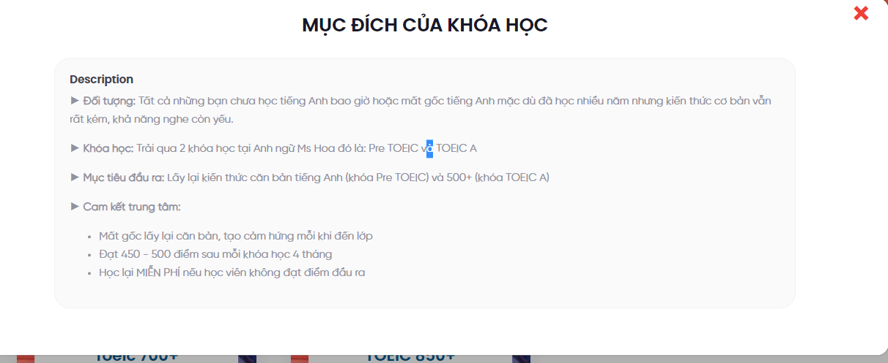 | Fix
4 | Course & lesson management >> TOEIC >> |  | Tạo/edit TOPIC | Phần Description không nhập được định dạng và bị hạn chế chữ | 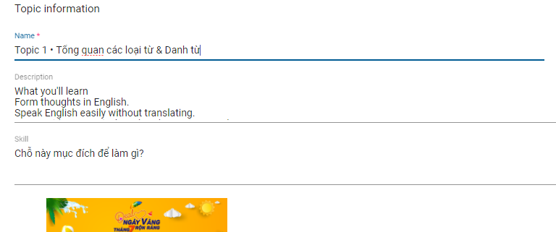 | Để chữ Description thành "What you'll learn" và nội dung bên trong có thể định dạng được. Bôi đậm, tô màu, căn dòng… Như soạn thảo văn bản bình thường
5 | Course & lesson management >> TOEIC >>TOPIC |  | Tạo/edit Câu hỏi Review | Khi tạo xong rồi, ra bên ngoài click vào edit sau đó Save thì báo lỗi | 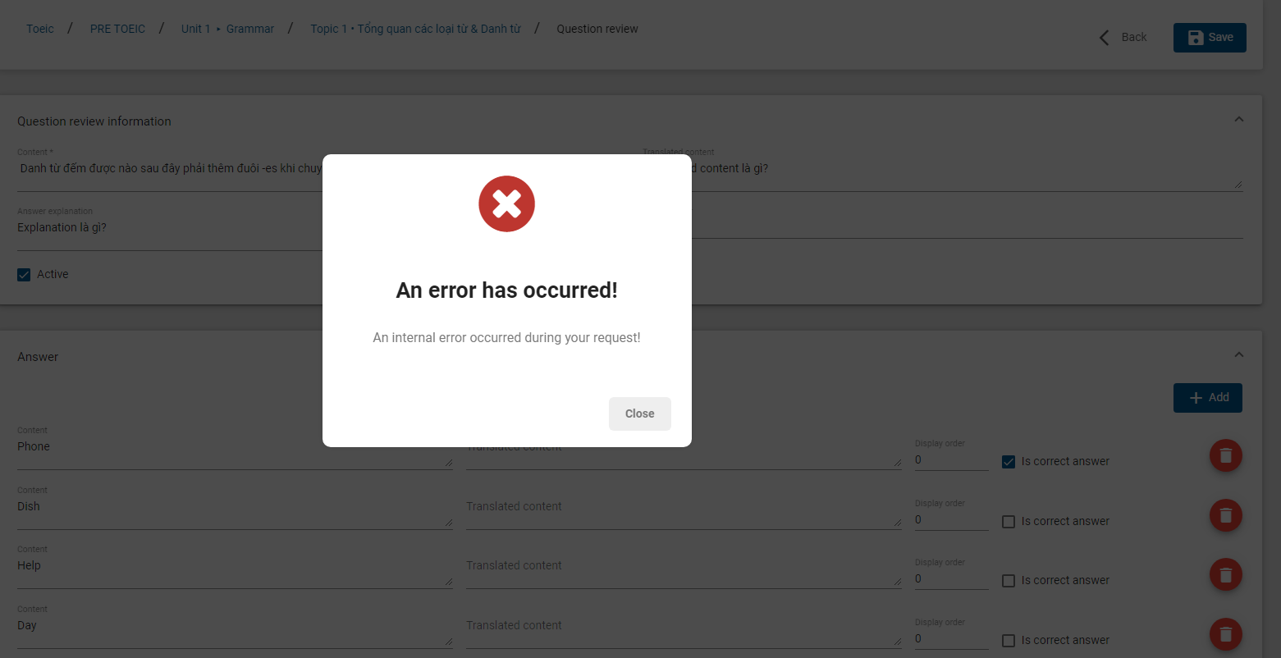 | Fix
6 | Course & lesson management >> TOEIC >>TOPIC |  | Tạo/edit Câu hỏi Review | Tạo câu hỏi mới, ấn SAVE nhiều lần thì bị lặp câu hỏi | 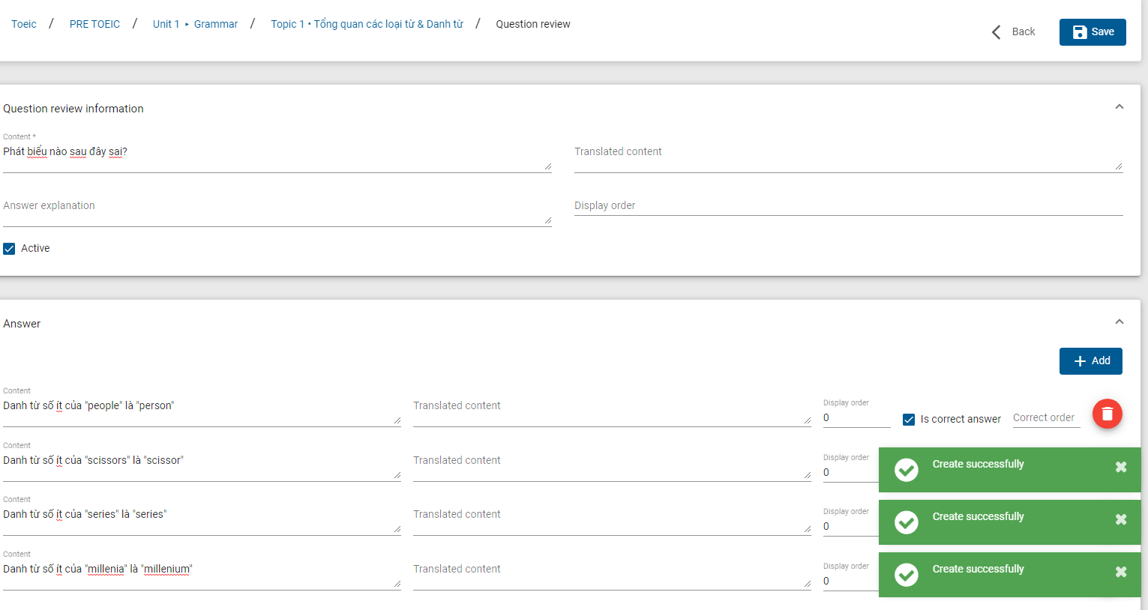  | Khi save thì k tạo thêm câu hỏi
7 | Course & lesson management >> TOEIC >>TOPIC | http://stg-admin-espeak.fractal.vn/course-management/Toeic/unit/dcec83e8-3c17-f3a4-e5c0-39f6aaa572bb/topic/a8a95e54-4762-e57c-f638-39f6aab74633/question-practice/24358e23-b02a-94ac-4197-39f6aad1d6e3/edit/5a12de10-6da4-2663-f93a-39f6abe8e543 | Tạo/edit Câu hỏi Practice | Phần Description không nhập định dạng được mà định dạng là dạng text đơn thuần. | 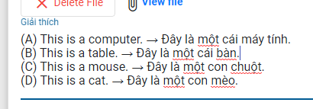 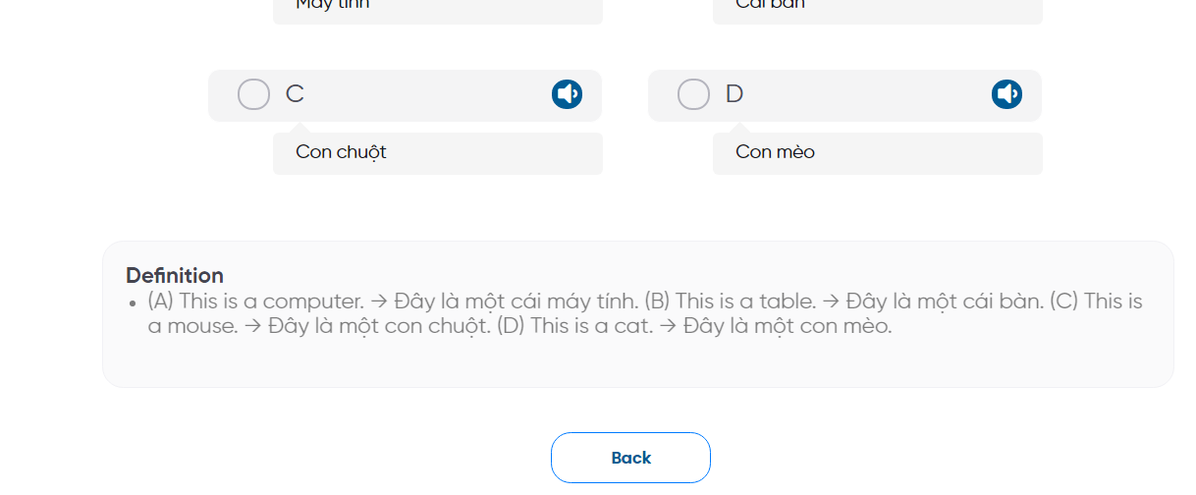 | 1- Định dạng được. Bôi đậm, tô màu, căn dòng… Như soạn thảo văn bản bình thường 2- Đổi chữ Description thành "Explaination"
8 | Front end- Practice |  | Review kết quả với câu đúng 100% | Không hiển thị kết quả đúng/sai | 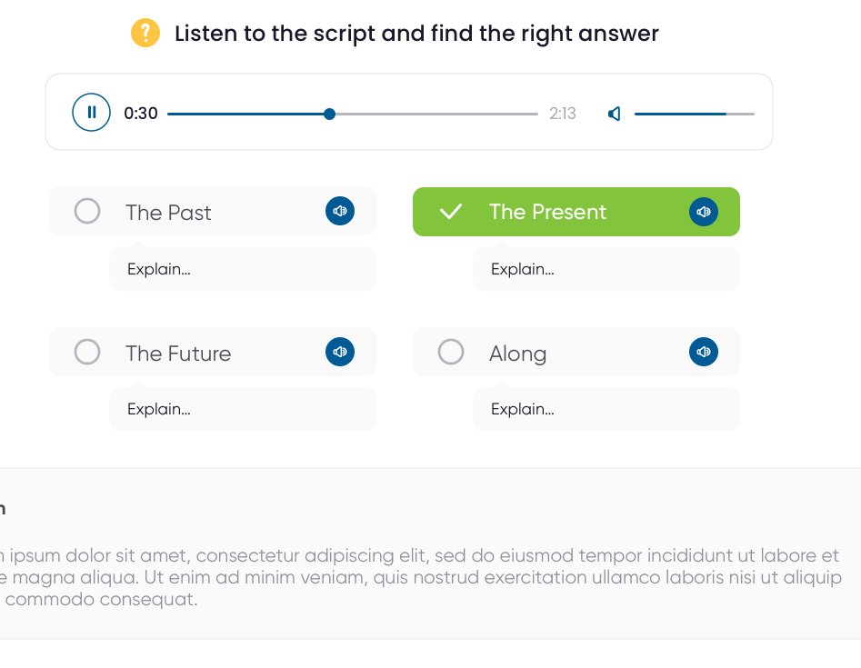 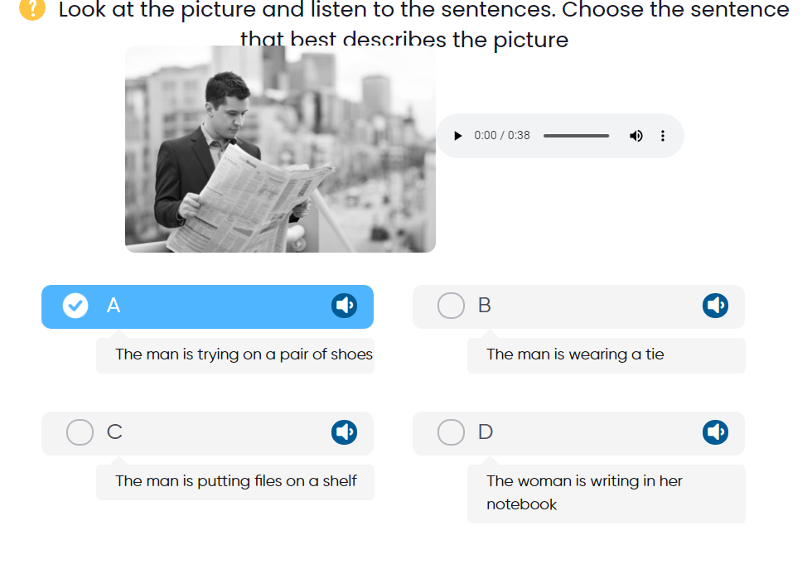 | Fix như thiết kế
9 | Front end- Practice |  | Review kết quả với câu đúng 100% | Audio không play được | có 1 vđ là nếu đáp án không nhập từ/câu tiếng Anh thì k call API được. (có 1 số câu hỏi k hiện script đán án mà chỉ hiện A,B,C,D). Không lẽ API lại đọc A,B,C,D nhỉ? | Trong admin có ô riêng để nhập từ/câu cần call API |  | Đã call giải thích cho Chi
10 | Topic 1 |  | Tạo câu hỏi | Thiếu cột hiển thị nội dung câu hỏi để dễ track |  | - Thêm 1 cột để hiển thị nội dung câu hỏi để dễ cho ng nhập data cần sửa hoặc tìm lại câu hỏi. * Cột tổng số câu hỏi có vẻ thừa - Thêm cột hiển thị thứ tự câu hỏi
11 | Topic 1 |  | Active câu hỏi | Nút active không hoạt động | 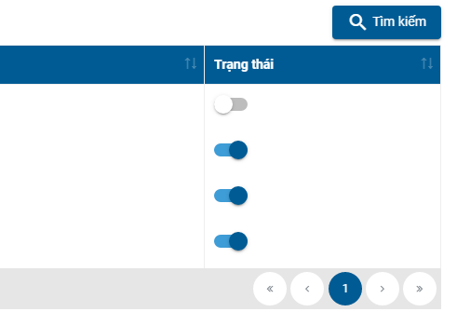
12 | Topic 1 dạng bài 4 | http://stg-admin-espeak.fractal.vn/course-management/Toeic/unit/dcec83e8-3c17-f3a4-e5c0-39f6aaa572bb/topic/a8a95e54-4762-e57c-f638-39f6aab74633/question-practice/24358e23-b02a-94ac-4197-39f6aad1d6e3/edit/79873475-9e2e-b6c1-917a-39f6acc9db5b | 4. Đọc và chọn đáp án đúng dạng dropdown | Không hiểu cách nhập
13 | Topic 1 dạng bài 5 |  | 5. Đọc đoạn văn và chọn đáp án đúng | 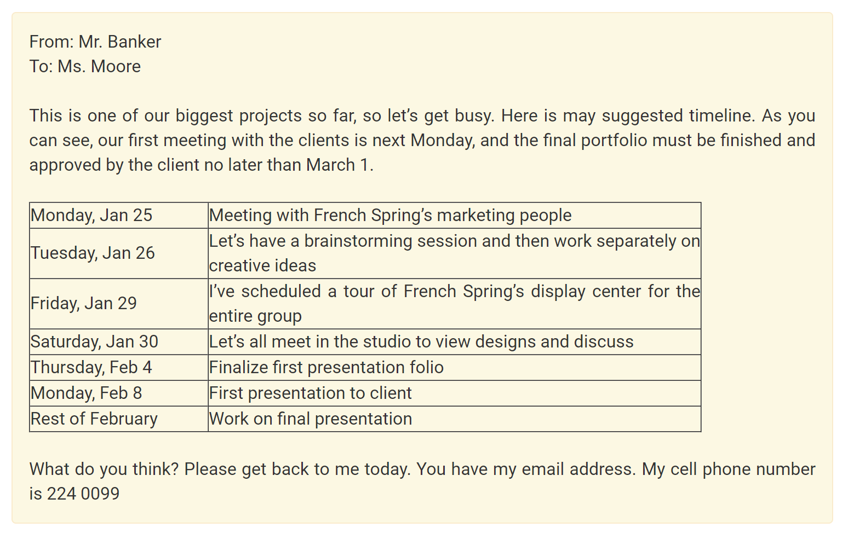 Phần nhập nội dung bài đọc chính không hiển thị đúng định dạng đã input | 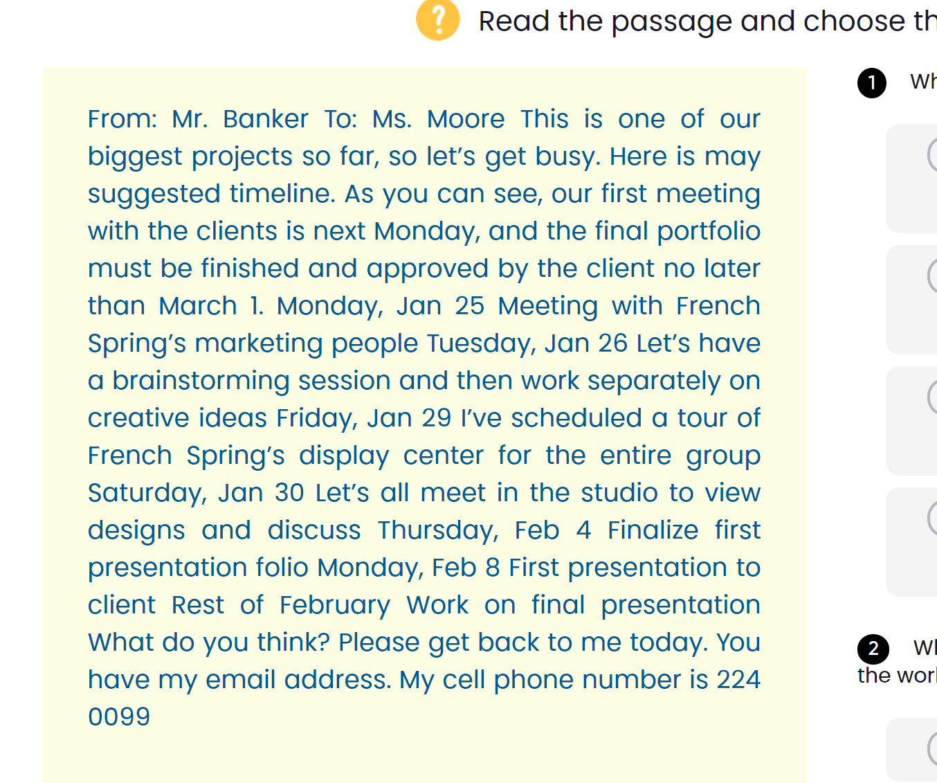 | Phần input cho đủ các công cụ soạn thảo văn bản như trên wordpress. Ví dụ: Bôi đậm, tô màu, chèn bảng
14 | Topic 1 dạng bài 5 |  | 5. Nghe/Đọc đoạn văn và chọn đáp án đúng | Input không có phần nhập ảnh/audio | Dạng P05 trong bảng dạng bài thì có có 3 loại: Input text/audio/ảnh
15
16
17
18
19

Site Học viên
BẢNG GHI CHÚ VẤN ĐỀ/ ĐỀ XUẤT SITE ADMIN

STT | NGUỒN | LINK | TÍNH NĂNG | VẤN ĐỀ | MINH HOẠ | ĐỀ XUẤT GIẢI PHÁP | TÌNH TRẠNG | GHI CHÚ
0 | All |  | Hover chuột | Hover chuột những chỗ có link/click vào đc thì Icon chuột không thay đổi |  | Fix
1 | Course |  | View course | Hover chuột thì nháy như đèn chớp, có đôi lúc click vào không được. | https://drive.google.com/file/d/1IyCDJISJX0XYLquJEHSQft414kl7Ygf-/view | Fix
2 | Course>>Topic |  | Learn | Video lúc vào thì hiện to, lúc vào thì hiện khung nhỏ. | 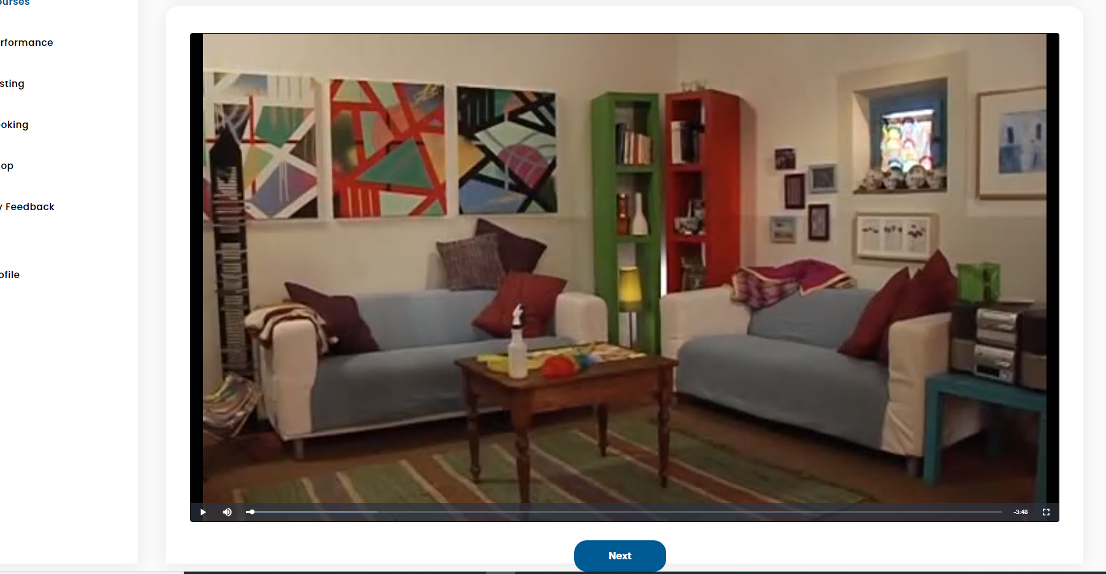 | Fix 1 khung, không nên quá to hoặc quá nhỏ
3 |  |  | Count số lần học | Sau khi submit bài học thì không count và hiển thị 3 gạch |  | Fix
4 |  |  |  | - Khi học xong submit rồi thì lúc click vào icon review/practice hệ thống lại tự động làm lại. |  | - Khi đã xong submit rồi(kể cả ở reviev và practice) thì lúc click vào icon R/P thì hiện kết quả thôi. - Khi HV đã back ra ngoài hẳn, mà click vào Start thì sẽ popup "Bạn còn 1/2/hết lần để làm bài, bạn có muốn tiếp tục…" kiểu vậy.
5 | Bài Practice |  | Biểu tượng thanh Audio | Lúc hiển thị loại bên trái, next câu tiếp theo thì hiện mẫu bên phải, back lại thì lại hiện loại bên phải |  | Chọn loại bên phải
6 | Bài Practice |  | Điền chữ cái vào chỗ trống | 1- Không điền được chữ cái 2- Không hiển thị dịch nghĩa của câu khi hiển thị result 3-Cũng không hiểu tính năng câu trả lời trong phần tạo câu hỏi BE
7 | Bài Practice |  |  | Không hiển thị giải thích và dịch nghĩa ở đáp án | 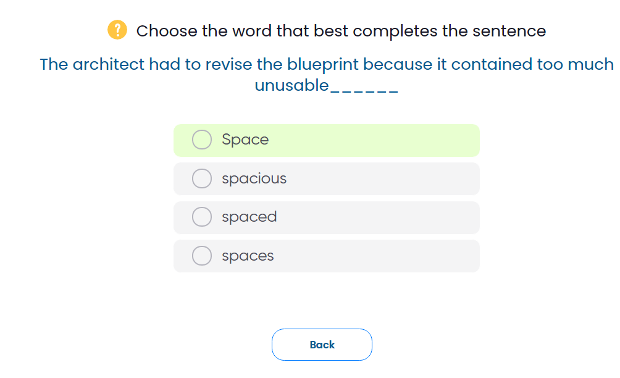 | Hiển thị mặc định ở đáp án là như dầy
8 | Bài Practice |  | Dạng 5 - Đọc đoạn văn và chọn đáp án đúng | - Chữ ở box đáp án to(to hơn câu hỏi) kết hợp căn lề box hơi sâu bên trong nên chữ bị xuống dòng - Câu 2 đẩy nốt phần text thừa bằng với dòng trên - box tròn đen number câu 1 hơi méo k đồng nhất với câu 2 | 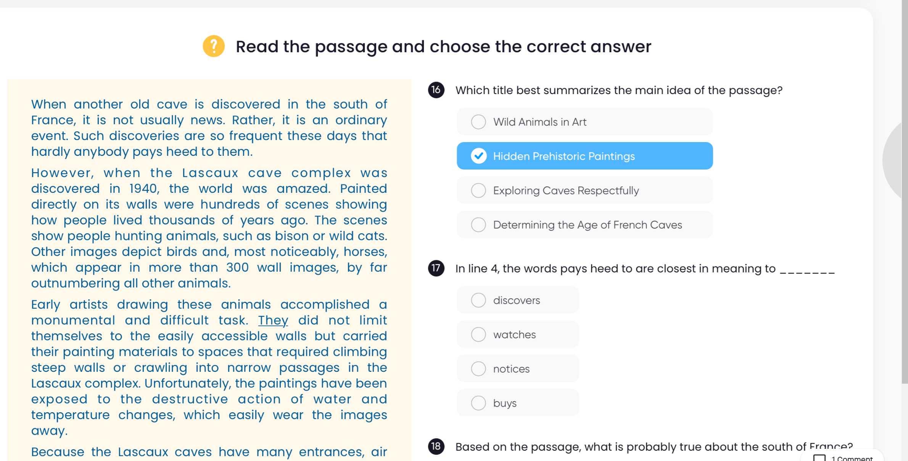 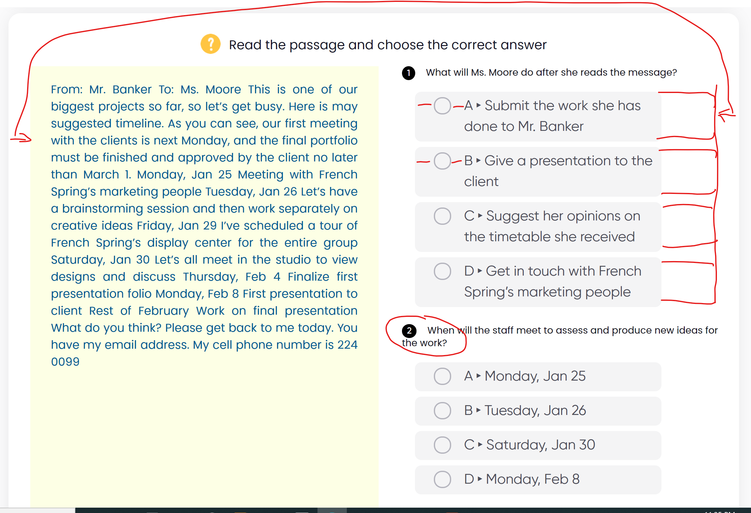 | - Cho size text ở đáp án bé bằng câu hỏi VÀ kéo box đáp án dài ra 1 chút miễn sao khoảng cách từ lề vào cân đối với bên Passage trái. - Cắt giảm khoảng cách của ô tròn ở đáp án và text (các điểm gạch đỏ)
9
10
11
12
13
14
15
16
17
18
19
20

